ビジネスモデルキャンバス
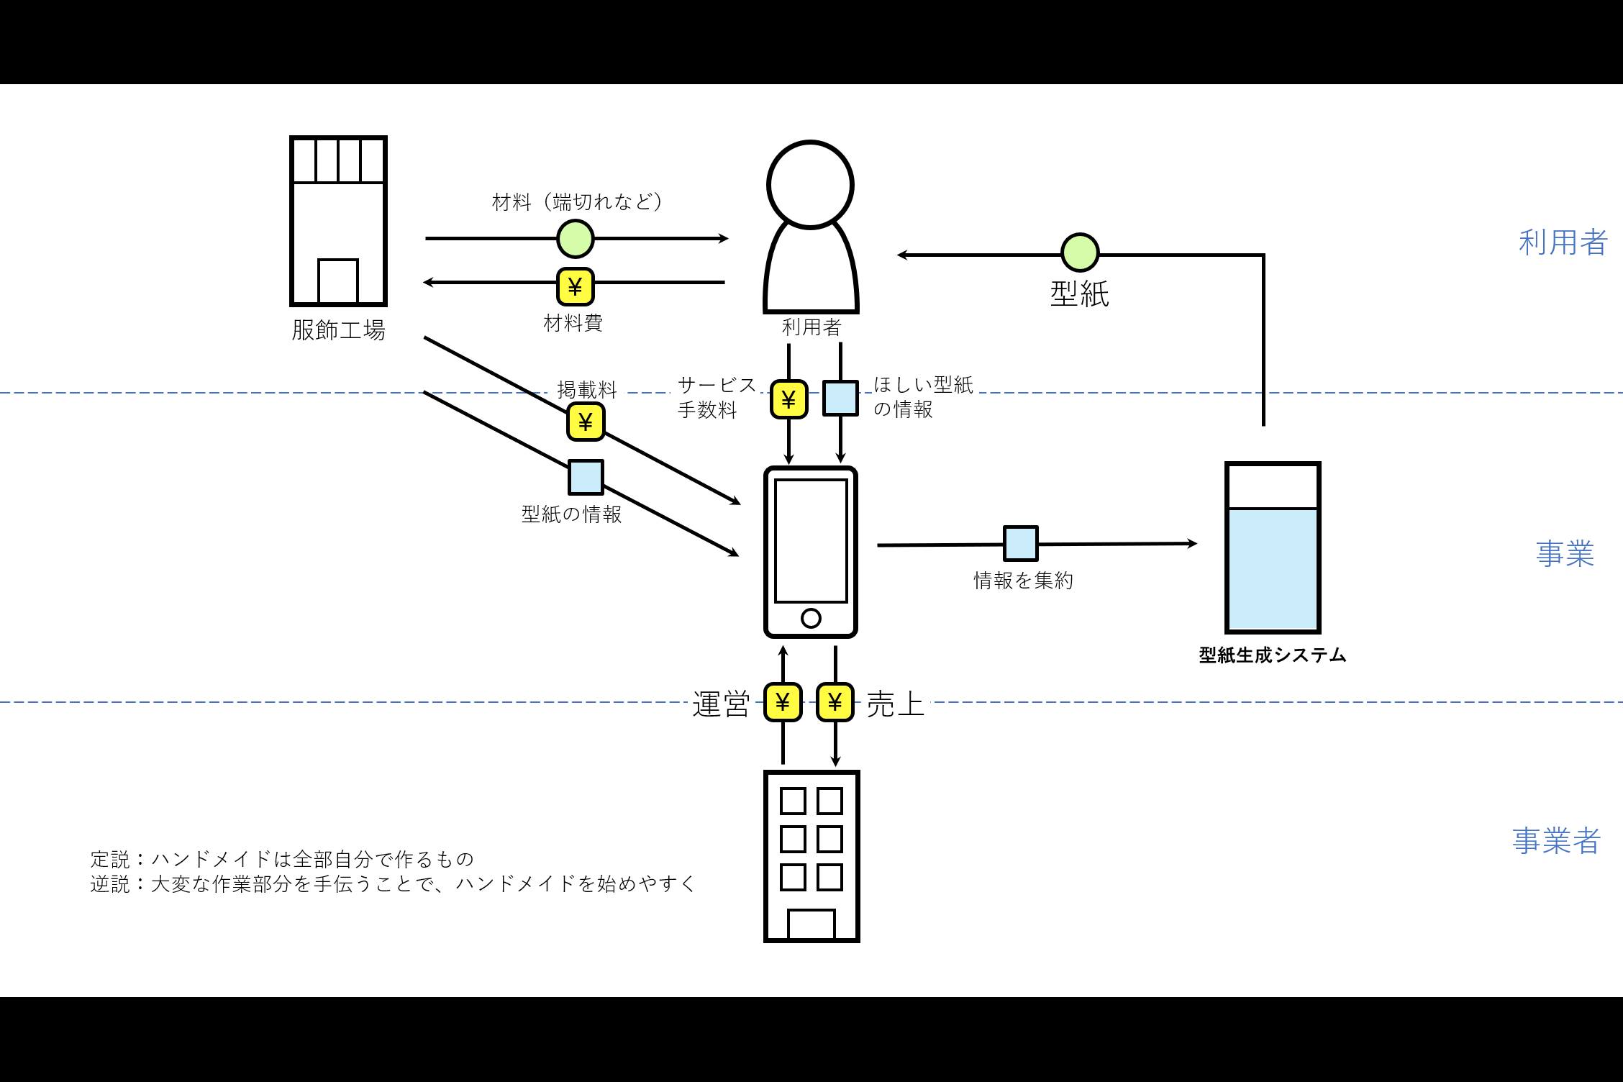
本サービス
パートナー | 主要活動 | 価値提供 | 顧客との関係 | 顧客セグメント
布メーカー | オンライン型紙サービス | ステートメント： 子供に服を作ってあげたかったり初めて服作りに挑戦したりする人でもサイズがピッタリな型紙を作れて、 注文は全てスマホ１つで簡単にできる、 生地もセットで購入できる、 型紙サービスという、ハンドメイドの最初の一歩を手助けする新ビジネスです。 | コミュニティへのアプローチ なぜコミュニティ？： ニッチなジャンルではコミュニティの交流が活発であると仮定→コミュニティでの認知度が上がれば効率よく拡散するのではないか（杉野） | 服作り初心者・興味ある人 ・保育園、幼稚園児の親（服飾備品が必要）： 買いに行く時間はない/作る時間がある・必要性 手作りを与えたい ・コスプレ：手作りしたい派 ・ライブ：観客 ・単純にハンドメイドに興味ある人
教育機関（幼稚園、保育園） | 提携先の布販売（セット） | 逆説：大変な作業を手伝って、ハンドメイドを始めやすくする(杉野）
イベント参加先
配達会社
 | リソース |  | チャネル
 | ・型紙システム |  | ・フリーマーケットなどイベントへの参加 ・SNS（投稿、インフルエンサーとのコラボ）
 | ・公式サイト、SNS |  | ・ポスター（イベント参加時）
 |  |  | ・CM（いずれ？：杉野）

コスト製造 |  |  | 収益の流れ
・宣伝費、イベント参加費 | ・人件費 | ・システム開発 | ・型紙サービス料 ・布の掲載料
・オフィスの光熱費（シェアオフィスとかなら使用料） |  | ・アプリ開発
・商品送料（基本顧客負担：杉野） |  | ・サイト開発
 |  | ・サーバー管理費

SWOT
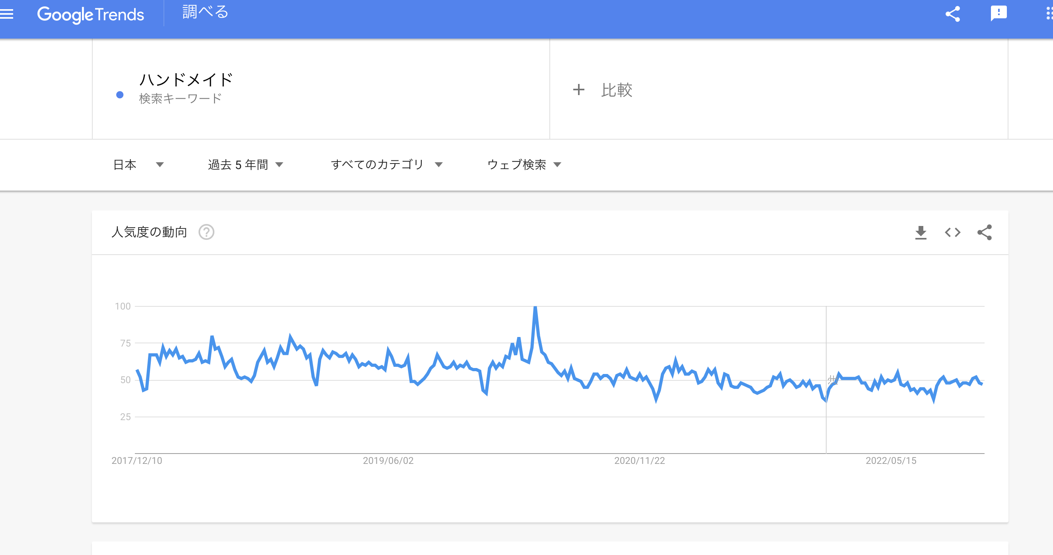
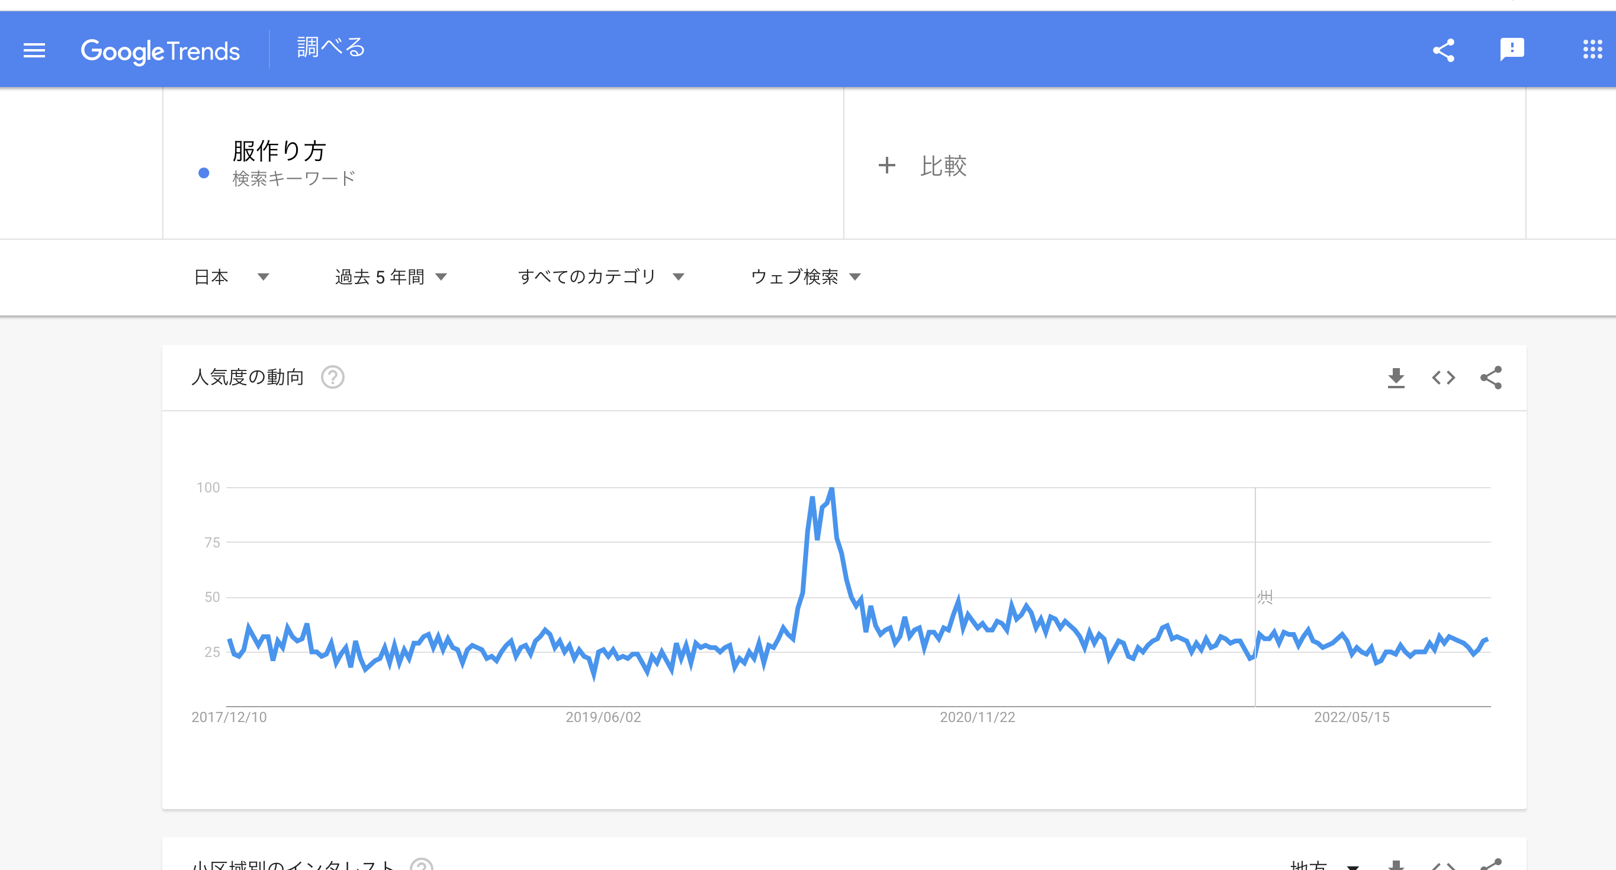
SWOT |  | （杉野）
S ・気軽さ、手軽さ ・無駄がない、ピッタリ ・作成時間の短縮 | O ・保育園児、幼稚園児の布製品の手作り文化 ・子供への愛情表現 ・コスプレ文化（一般化?） ・ライブ文化 ・手作りに特化したサービスがない ・ハンドメイドブーム | ※1 無駄がない＝主要客にとっても、布の仕入れ先にとっても ・主要客：型紙があれば後は布を切って縫うだけ ・布の仕入れ先：店舗型販売の規模が縮小気味＆オンライン化に遅れ→型紙とセットで布が売れれば販売が持ち直す？ 参考：https://toyokeizai.net/articles/-/143175?page=2（ユザワヤ）
W ・知名度のなさ ・技術が未熟 ・市場規模の狭さ | T ・メルカリなど他サービスの台頭 ・ハンドメイドブーム衰退の可能性 ・（日本）人口減少 | ※2 手作り補助に特化したサービスがなかった理由はなぜ？？ ・「手作りは全て自分でやるべき」という固定概念？ ・ハンドメイド市場がニッチすぎて市場規模が不十分？
 |  | ハンドメイド需要に関して：
S & O：ハンドメイド需要が一定数ある中、ハンドメイド補助サービスがあれば重宝される |  | https://prtimes.jp/main/html/rd/p/000000158.000098822.html
W & T：市場が狭いからこそコミュニティで細く長く重宝される

STP
セグメント |  | 服欲しい→服作り初心者・興味ある人
ターゲット |  | 20~30s：子供の親世代or趣味に注ぎ込む世代 | ※所得は低すぎない
 |  | こだわりを持ってる人、作る思い出を大切にしたい（心理）
ポジション
探しやすさ（検索）
 | ポジショニングマップ
柔軟性
代行サービス
本サービス
型紙本
教室
ワークショップ
zozoのオーダーメイド既製品サービス
安定感
商品の固定性、みたいな文言に変更可能ですか？（杉野）
メルカリ
型紙サイト

触れやすさ
（距離的なアクセスの問題）
商品の種類が多い、みたいな文言に変更可能ですか？距離的なアクセスだと本サービスも当てはまるけどメルカリとは戦いたくないので（杉野）
 | 候補： | 手厚さ
 |  | こだわり
 |  | 実用性
 |  | 対面・オンライン
 |  | 柔軟性 | 安定感
 |  | 豊富なデザイン
 |  | 品質重視

フェルミ・ミシン販売台数
調査票番号 | 品目番号 | アイテム | 品目名称 | アイテム名 | 単位 | commodity | item | unit | 201709 | 201710 | 201711 | 201712 | 201801 | 201802 | 201803 | 201804 | 201805 | 201806 | 201807 | 201808 | 201809 | 201810 | 201811 | 201812 | 201901 | 201902 | 201903 | 201904 | 201905 | 201906 | 201907 | 201908 | 201909 | 201910 | 201911 | 201912 | 202001 | 202002 | 202003 | 202004 | 202005 | 202006 | 202007 | 202008 | 202009 | 202010 | 202011 | 202012 | 202101 | 202102 | 202103 | 202104 | 202105 | 202106 | 202107 | 202108 | 202109 | 202110 | 202111 | 202112 | 202201 | 202202 | 202203 | 202204 | 202205 | 202206 | 202207 | 202208 | 202209
2170 | 101 | C | 家庭用ミシン | 販売数量 | 台 | Household sewing machines | Sales quantity | n | 4,562 | 4,265 | 4,120 | 4,146 | 3,809 | 4,878 | 4,060 | 4,067 | 3,259 | 4,506 | 4,855 | 4,836 | 4,864 | 4,889 | 4,606 | 4,547 | 4,197 | 5,047 | 4,358 | 4,132 | 3,457 | 4,229 | 4,395 | 4,399 | 4,403 | 4,407 | 4,411 | 4,415 | 4,419 | 4,423 | 4,427 | 4,431 | 4,435 | 4,438 | 4,442 | 4,446 | 4,450 | 4,454 | 4,458 | 4,462 | 4,466 | 4,470 | 4,474 | 4,478 | 4,482 | 4,486 | 4,490 | 4,494 | 4,498 | 4,502 | 4,506 | 4,510 | 4,514 | 4,518 | 4,522 | 4,525 | 4,529 | 4,533 | 4,537 | 4,541 | 4,545
家庭用ミシン販売台数
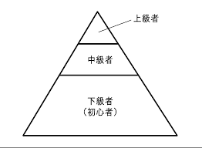

家庭用ミシン販売台数 |  | （台） |  |  |  |  | １世帯1台と仮定
2018 | 53,176 |  | 4年平均で約52,000台/年売れると仮定 |  |  |  | 初級者＝全体の6割くらい？ |  |  | 31200 | 台/年
2019 | 49,493 |  | 毎年上記台数分は安定して買い替えられている？
2020 | 48,890
2021 | 56,875
2022 | 41,255 | 9月時点 |  | 耐久年数＝10年
 |  |  |  | 数万円のコンパクトミシンは、数年で寿命がきてしまうことも

出典 | https://www.e-stat.go.jp/stat-search/database?page=1&query=%E5%AE%B6%E5%BA%AD%E7%94%A8%E3%83%9F%E3%82%B7%E3%83%B3&layout=dataset&year=20221%2C20220%2C20211%2C20210%2C20201%2C20200%2C20191%2C20190&statdisp_id=0003438913&metadata=1&data=1
 | 経産省e-statサイトより 経済産業省生産動態統計調査 / 経済産業省生産動態統計 / 年報 機械統計編 2020年 年報

 |  |  |  |  |  |  |  | ｓｓｓｓｓｓｓｓ

月 | 201709 | 201710 | 201711 | 201712 | 201801 | 201802 | 201803 | 201804 | 201805 | 201806 | 201807 | 201808 | 201809 | 201810 | 201811 | 201812 | 201901 | 201902 | 201903 | 201904 | 201905 | 201906 | 201907 | 201908 | 201909 | 201910 | 201911 | 201912 | 202001 | 202002 | 202003 | 202004 | 202005 | 202006 | 202007 | 202008 | 202009 | 202010 | 202011 | 202012 | 202101 | 202102 | 202103 | 202104 | 202105 | 202106 | 202107 | 202108 | 202109 | 202110 | 202111 | 202112 | 202201 | 202202 | 202203 | 202204 | 202205 | 202206 | 202207 | 202208 | 202209
売り上げ | 4,562 | 4,265 | 4,120 | 4,146 | 3,809 | 4,878 | 4,060 | 4,067 | 3,259 | 4,506 | 4,855 | 4,836 | 4,864 | 4,889 | 4,606 | 4,547 | 4,197 | 5,047 | 4,358 | 4,132 | 3,457 | 4,229 | 4,395 | 4,399 | 4,403 | 4,407 | 4,411 | 4,415 | 4,419 | 4,423 | 4,427 | 4,431 | 4,435 | 4,438 | 4,442 | 4,446 | 4,450 | 4,454 | 4,458 | 4,462 | 4,466 | 4,470 | 4,474 | 4,478 | 4,482 | 4,486 | 4,490 | 4,494 | 4,498 | 4,502 | 4,506 | 4,510 | 4,514 | 4,518 | 4,522 | 4,525 | 4,529 | 4,533 | 4,537 | 4,541 | 4,545

事業計画書1212
事業計画

企業名 | La Costura
代表者 | 杉野真央
取り扱う商品 | 型紙
想定される取引先 | 布メーカー、配達会社、イベント参加先、イベント参加先、教育機関（幼稚園、保育園）
従業員数（正社員orアルバイト） | 正社員４人（時給1,100円*8時間/日*16日/月*12ヶ月*4人）
ノウハウやスキル | 型紙システム
創業の動機 | ハンドメイドをやりたい人が一定数いる中、型紙の作成は特別なスキルが必要なことからハードルが高かった。 従来ハンドメイドは自身で全てやるものという概念があったが、型紙サービスを開始する事によって ハンドメイド初心者の最初の一歩を背中を押したいと考えた。
経営者の経歴
年月 | 内容

取り扱い商品・サービス | 子供に服を作ってあげたかったり、初めて服作りに挑戦したりする人でもサイズがピッタリな型紙を作れて、 注文は全てスマホ１つで簡単にできる、生地もセットで購入できる、型紙サービスである。
誰に対して | 20~30s：子供の親世代or趣味に注ぎ込む世代 ※所得は低すぎない、こだわりを持ってる人、作る思い出を大切にしたい（心理）
何を | オンライン型紙サービス
どのように | ・サイトから情報送信（いずれはアプリも導入）、・データの販売
ビジネスモデルキャンバス | 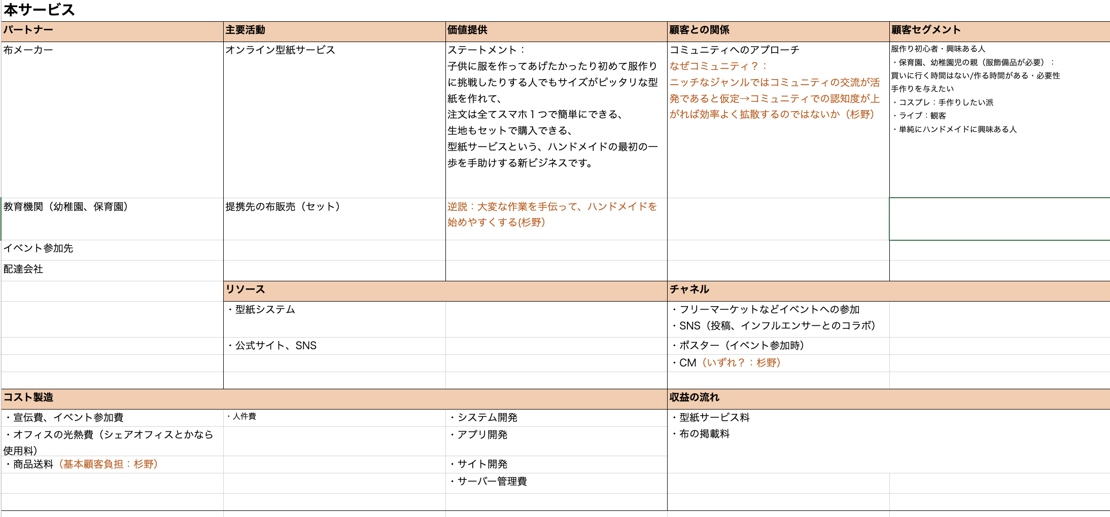
売上計画 | (一人当たりの利用金額750×2＝1,500)×（利用回数予想31,200×1/5＝6340（世帯）6340×2＝12,480（回））＝売上高予想１８,７２０,０００
売上原価計画 | 45円
資金（調達）計画 | 銀行融資・自己資金、ベンチャーキャピタルからの出資、補助金・助成金、親族・知人からの借入
セールスポイント | 子供に服を作ってあげたかったり初めて服作りに挑戦したりする人でもサイズがピッタリな型紙を作れて、 注文は全てスマホ１つで簡単にできる、 生地もセットで購入できる、 型紙サービスという、ハンドメイドの最初の一歩を手助けする新ビジネスです。
販売ターゲット・戦略 | 服作り初心者・興味ある人（最初のターゲット：子供の親世代、サブターゲット：趣味に注ぎ込む世代） 服作りに関わるコミュニティ内での口コミ ・子供関係のコミュニティへのアプローチ (幼稚園・保育園・小学校に宣伝、春に注力) ・フリーマーケットイベントへの参加 ・SNSのインフルエンサーとのコラボ
競合、市場、事業を取り巻く環境
価格 | 750円
流通 | ・サイトから情報送信（いずれはアプリも導入） ・データの販売
競合の分析 | 型紙本：物理的アクセスが遠い 型紙サイト：安心感・安定性高い、柔軟性低い、値段高い、探しやすさ×、物理的アクセス近い 代行サービス：柔軟性○、値段高い、探しやすさ○ 教室：安心感・安定性高い、柔軟性低い、値段高い、探しやすさ○、物理的アクセスが遠い、時間に制限、（年上、家族連れ） メルカリ：柔軟性高い（値段設定含めて）、安心感・安定性低い、品揃えに偏り・不足、安い、求める商品の探しやすさ×、物理的アクセスまでが近い、24H ワークショップ：安心感・安定性高い、柔軟性低い、値段高い、探しやすさ○、物理的アクセスまでが遠い、時間に制限、参加者が偏りがち（年上、家族連れ） zozo：安心感・安定性高い（大手の信頼性）、値段高い、ハンドメイドではない
取引先 | 布メーカー・服飾工場
仕入れ先 | アスクル・モノタロウ
外注先 | ない
事業見通し

参考URL | https://www.jfc.go.jp/n/service/dl_kokumin.html

